상품제안서
플레오맥스 듀얼 미니 도킹형 보조배터리 5,000mAh | 상품코드: S48460

 |  |  |  |  |  |  | 02-713-8555 | www.synergygift.co.kr
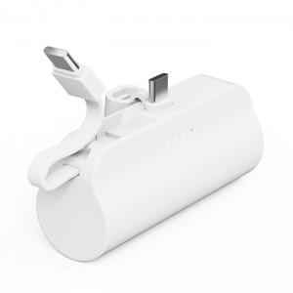 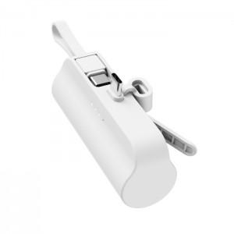 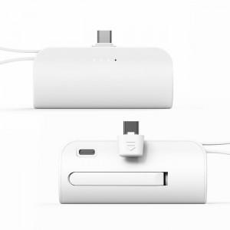

【상세/제작정보】

【인쇄/포장옵션】 | 레이저, 풀칼라 / 포장지포장

【공급단가】 | 수량 | 50~ | 100~ | 300~ | 1,000~ | 3,000~
*VAT별도 | 단가 | 5,760원 | 5,580원 | 5,320원 | 5,140원 | 4,880원

【상품 URL】 | https://www.synergygift.co.kr:443/src/goods_detail.php?gdno=48460

